Prijslijst
Er wordt je gevraagd om een prijslijst te maken voor een fuif. Je kiest er voor om dit in Excel te maken. Bovenaan kan men de prijs per bonnetje invullen, bijvoorbeeld 2 euro. In de tabel laat je voor het aantal bonnetjes de prijs zien (1 tot en met 20). Zorg dat je met de juiste formule(s) de tabel de juiste prijzen laat zien.

 |  | Voorbeeld:

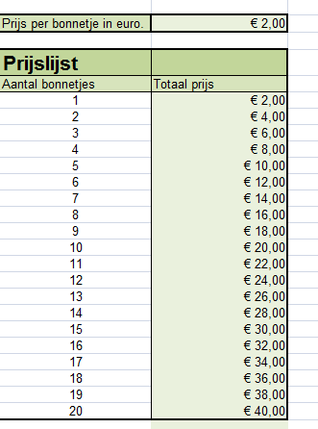
Prijs per bonnetje in euro.

Prijslijst
Aantal bonnetjes | Totaal prijs

Wisselkoers
Wanneer je naar het buitenland op reis gaat, heb je soms buitenlands geld nodig. Zo betalen ze bijvoorbeeld in de Verenigde Staten van Amerika met dollars ($), in Engeland met pond (£). Belangrijk om weten is dat één euro niet gelijk is aan één dollar of één pond. Hieronder zie je een tabel, waaruit blijkt dat één euro gelijk is aan 1,34 dollar en één euro gelijk is aan 0,84 pond. We noemen dit verschil de wisselkoers. In de lege tabel gaan we dit verschil bekijken bij de aankoop van producten. We willen namelijk weten hoeveel de producten kosten in dollar en in pond.

Euro | € 1.00
Dollar | $1.34 |  |  | Oplossing:
Pond | £0.84

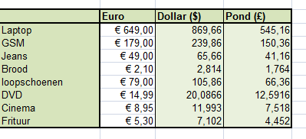
 | Euro | Dollar ($) | Pond (£)
Laptop | € 649.00
GSM | € 179.00
Jeans | € 49.00
Brood | € 2.10
loopschoenen | € 79.00
DVD | € 14.99
Cinema | € 8.95
Frituur | € 5.30

Sparen
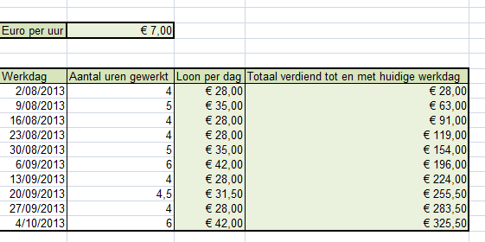
Je bent aan het sparen voor een nieuwe GSM (285 euro). Om de gsm iets sneller te kunnen kopen ga je 10 keer op zondagochtend werken in een bakker. Je krijgt per uur 7 euro. Bereken wanneer je de nieuwe gsm kan kopen.

Euro per uur
Deze kolom is als het ware je spaarpot. Na elke werkdag, wordt je loon hier ingestopt en wordt het totaal opgeteld.

Werkdag | Aantal uren gewerkt | Loon per dag | Totaal verdiend tot en met huidige werkdag
2013-08-11 | 4
2013-08-18 | 5
2013-08-25 | 4
2013-09-01 | 4
2013-09-08 | 5
2013-09-15 | 6
2013-09-22 | 4
2013-09-29 | 4.5
2013-10-06 | 4
2013-10-13 | 6

 | Resultaat:

Tafel
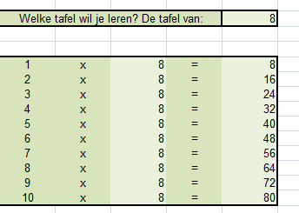
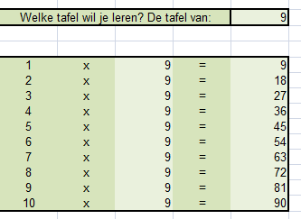
Je neefje moet in de lagere school de tafels van vermenigvuldiging leren. Je helpt hem een handje door een eenvoudig programma te maken waarin hij zelf kan bepalen welke tafel hij wil leren. Zorg dat de hele tafel wijzigt wanneer hij een nieuwe tafel wil leren. Zorg eveneens voor een dikke rand.

Welke tafel wil je leren? De tafel van:

Enkel deze cel wordt gewijzigd door bv. je neefje. De tabel past zich automatisch aan.
1 | x | =
2 | x | =
3 | x | =
4 | x | =
5 | x | =
6 | x | =
7 | x | =
8 | x | =
9 | x | =
10 | x | =

 | Voorbeeld van de tafel van 8: |  | Voorbeeld van de tafel van 9:

Goede doel
In de onderstaande tabel zie je de winst van een winkelketen per filiaal (winkel) en per kwartaal. Deze winkelketen heeft besloten om 3% van zijn winst aan het goede doel te schenken. Vul de lege tabel aan. Hier bereken je 3% op elke winst. Zo kan je nadien berekenen hoeveel elke winkel op het einde van het jaar aan het goede doel geeft. Opgelet, je mag slechts in één cel, namelijk cel B18 een formule typen. Deze sleep je nadien met de vulgreep naar beneden en naar opzij.

 |  |  |  |  | Resultaat:

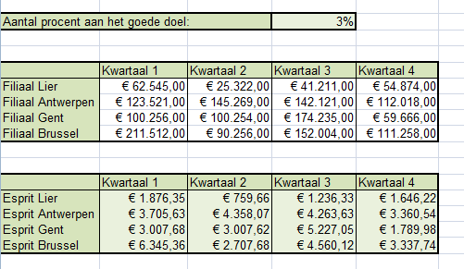
Aantal procent aan het goede doel:

 | Kwartaal 1 | Kwartaal 2 | Kwartaal 3 | Kwartaal 4
Filiaal Lier | € 62,545.00 | € 25,322.00 | € 41,211.00 | € 54,874.00
Filiaal Antwerpen | € 123,521.00 | € 145,269.00 | € 142,121.00 | € 112,018.00
Filiaal Gent | € 100,256.00 | € 100,254.00 | € 174,235.00 | € 59,666.00
Filiaal Brussel | € 211,512.00 | € 90,256.00 | € 152,004.00 | € 111,258.00

 | Kwartaal 1 | Kwartaal 2 | Kwartaal 3 | Kwartaal 4
Esprit Lier
Esprit Antwerpen
Esprit Gent
Esprit Brussel

